キャラ作成結果画面
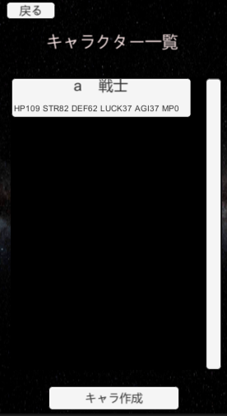
大項目 | 中項目 | 小項目 | 入力 | 出力 | 初回テスト実施日 | 結果 | テスト合格日 | エビデンス番号
キャラ作成結果画面 | ボタン | 戻るボタン | 戻るボタン押下 | キャラ作成画面に遷移 | 2021-08-02 | OK | 2021-08-02 | 1，2
 | 開始処理 | キャラ作成登録処理 |  |  | 2021-08-02 | OK | 2021-08-02
 | ステータス決定処理 | ステータス決定処理 |  |  | 2021-08-02 | OK | 2021-08-02
 | ボタン | 続けて作成するボタン | 続けて作成するボタン押下 | キャラ作成画面遷移 | 2021-08-02 | OK | 2021-08-02 | 3，4
 | ボタン | 作成を終了する | 作成を終了するボタン押下 | キャラ一覧画面遷移 | 2021-08-02 | OK | 2021-08-02 | 5，6

エビデンス
1
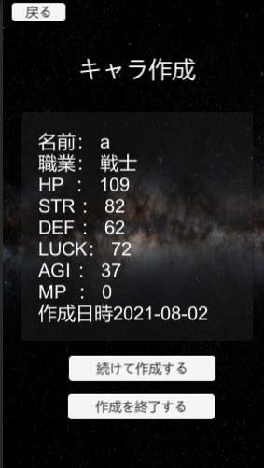

2
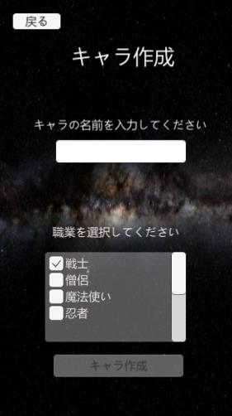

3
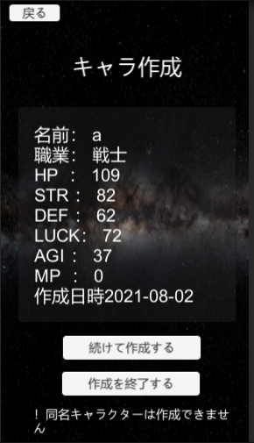

4
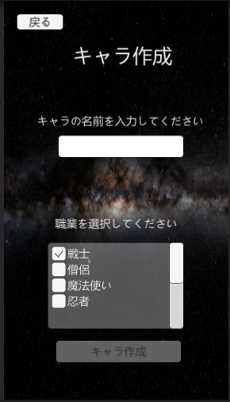

5

6

ステータス決定
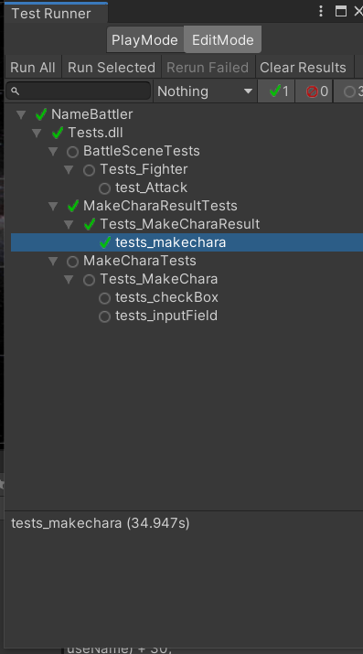
画面 | 項目 | 機能
キャラ作成結果画面 | ステータス決定処理 | 指定ジョブの計算式でステータスが計算される

確認項目

実行テスト1 | InputFieldManager.charaNameを設定しJobSelectToggleManager.PlayerMakerをFighterにしてMakeCharaResultViewManager.Start()実行 | 結果確認

実行テスト2 | テスト1をPlayerMakerをPriestで実行 | 結果確認

実行テスト3 | テスト1をPlayerMakerをWizardで実行 | 結果確認

実行テスト4 | テスト1をPlayerMakerをNinjaで実行 | 結果確認

 |  | スクリプト | メソッド
テスト結果 | テスト1 | Tests_MakeCharaResult | tests_makechara()
 | テスト2 | Tests_MakeCharaResult | tests_makechara()
 | テスト3 | Tests_MakeCharaResult | tests_makechara()
 | テスト4 | Tests_MakeCharaResult | tests_makechara()

エビデンス
1

キャラ作成登録
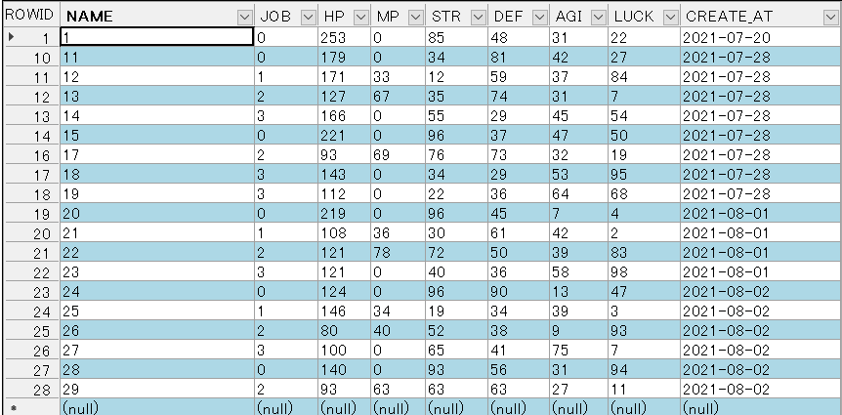
画面 | 項目 | 機能
キャラ作成結果画面 | キャラ作成登録処理 | DBに作成したキャラデータを登録する

実行テスト1 | キャラ作成画面でキャラ作成(4つのジョブで実行) | 指定した名前とジョブでキャラが作成され表示される。DBに作成したキャラが登録される

実行テスト2 | DBに20人登録されている状態でキャラ作成 | メッセージが表示されキャラは登録されない

実行テスト3 | 登録されているキャラと同名のキャラ作成 | メッセージが表示されキャラは登録されない

 |  | エビデンス
テスト結果 | テスト1 | 1，2，3，4，5，6，7，8，9，10，11，12
 | テスト2 | 13，14
 | テスト3 | 15，16

エビデンス
1
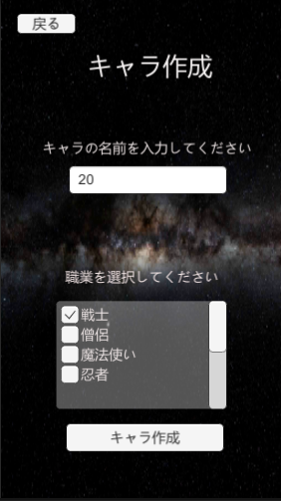

2
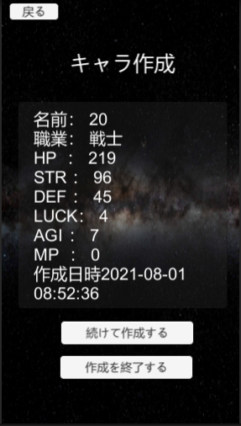

3
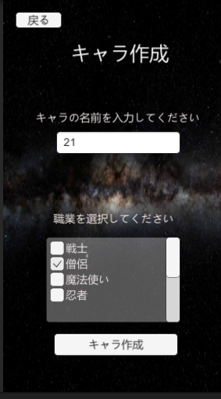

4
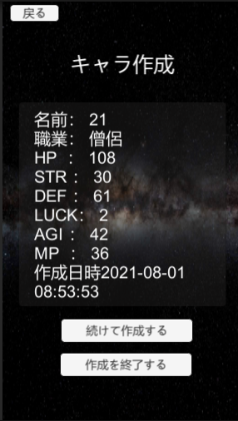

5

7
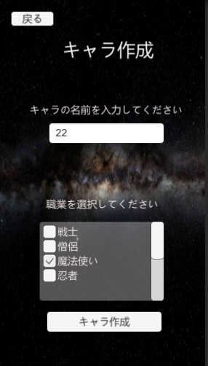

8
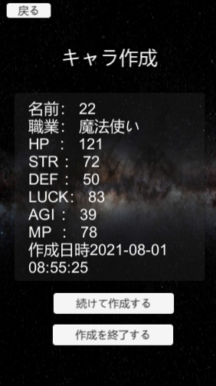

9

9

10
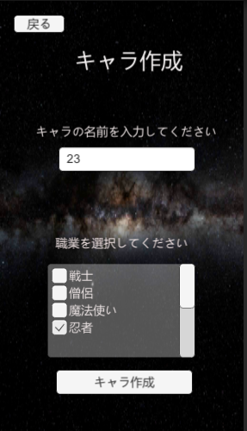

11
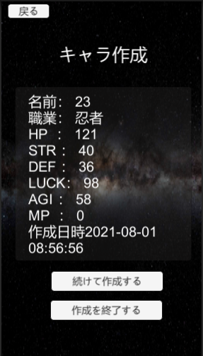

12
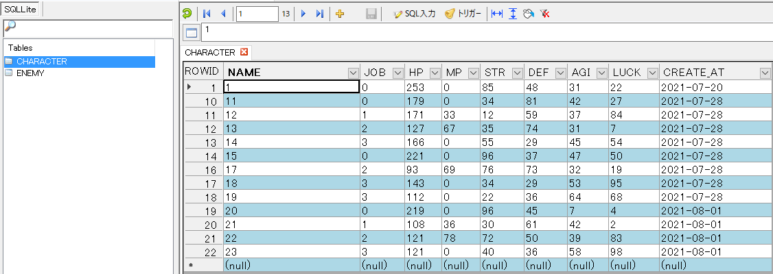

13
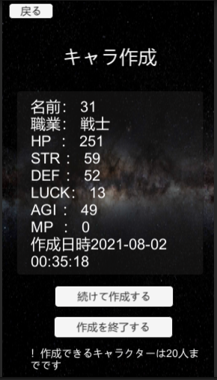

14
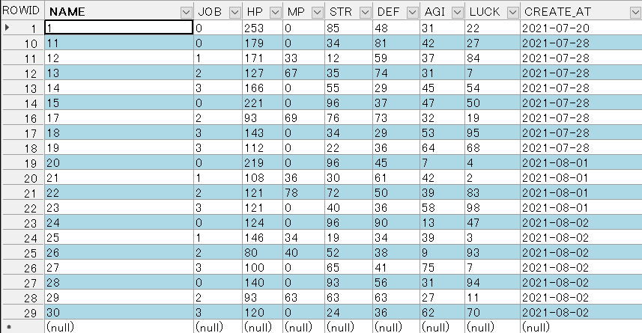

15
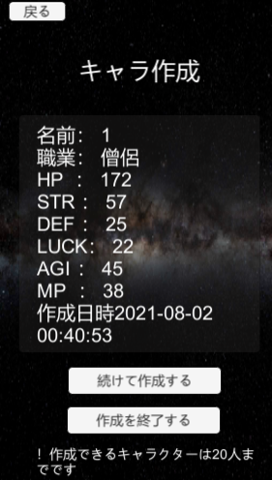

16

